상품제안서
송월 프리미엄 디퓨저세트 (30수150g2매+코코도르200ml1개) | 상품코드: S28124

 |  |  |  |  |  |  | 02-713-8555 | www.synergygift.co.kr
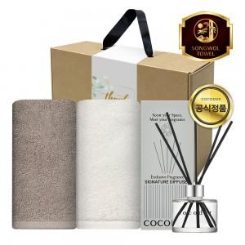

【상세/제작정보】

【인쇄/포장옵션】 | 나염2매, 자수2매 / 포장불가능

【공급단가】 | 수량 | 30~ | 100~ | 300~ | 500~ | 1,000~
*VAT별도 | 단가 | 14,950원 | 14,720원 | 14,370원 | 13,800원 | 13,220원

【상품 URL】 | https://www.synergygift.co.kr:443/src/goods_detail.php?gdno=28124

